Ark1
Time | 148 | 147 | 146 | 145 | 144 | 143 | 142 | 141 | 140 | 139 | 138 | 137 | 136 | 135 | 134 | 133 | 132 | 131 | 130 | 129 | 128 | 127 | 126 | 125 | 124 | 123 | 122 | 121 | 120 | 119 | 118 | 117 | 116 | 115 | 114 | 113 | 112 | 111 | 110 | 109 | 108 | 107 | 106 | 105 | 104 | 103 | 102 | 101 | 100 | 99 | 98 | 97 | 96 | 95 | 94 | 93 | 92 | 91 | 90 | 89 | 88 | 87 | 86 | 85 | 84 | 83 | 82 | 81 | 80 | 79 | 78 | 77 | 76 | 75 | 74 | 73 | 72 | 71 | 70 | 69 | 68 | 67 | 66 | 65 | 64 | 63 | 62 | 61 | 60 | 59 | 58 | 57 | 56 | 55 | 54 | 53 | 52 | 51 | 50 | 49 | 48 | 47 | 46 | 45 | 44 | 43 | 42 | 41 | 40 | 39 | 38 | 37 | 36 | 35 | 34 | 33 | 32 | 31 | 30 | 29 | 28 | 27 | 26 | 25 | 24 | 23 | 22 | 21 | 20 | 19 | 18 | 17 | 16 | 15 | 14 | 13 | 12 | 11 | 10 | 9 | 8 | 7 | 6 | 5 | 4 | 3 | 2 | 1
Nuværende progress | 148 | 140 | 138 | 137
Optimale progress | 1 | 2 | 3 | 4 | 5 | 6 | 7 | 8 | 9 | 10 | 11 | 12 | 13 | 14 | 15 | 16 | 17 | 18 | 19 | 20 | 21 | 22 | 23 | 24 | 25 | 26 | 27 | 28 | 29 | 30 | 31 | 32 | 33 | 34 | 35 | 36 | 37 | 38 | 39 | 40 | 41 | 42 | 43 | 44 | 45 | 46 | 47 | 48 | 49 | 50 | 51 | 52 | 53 | 54 | 55 | 56 | 57 | 58 | 59 | 60 | 61 | 62 | 63 | 64 | 65 | 66 | 67 | 68 | 69 | 70 | 71 | 72 | 73 | 74 | 75 | 76 | 77 | 78 | 79 | 80 | 81 | 82 | 83 | 84 | 85 | 86 | 87 | 88 | 89 | 90 | 91 | 92 | 93 | 94 | 95 | 96 | 97 | 98 | 99 | 100 | 101 | 102 | 103 | 104 | 105 | 106 | 107 | 108 | 109 | 110 | 111 | 112 | 113 | 114 | 115 | 116 | 117 | 118 | 119 | 120 | 121 | 122 | 123 | 124 | 125 | 126 | 127 | 128 | 129 | 130 | 131 | 132 | 133 | 134 | 135 | 136 | 137 | 138 | 139 | 140 | 141 | 142 | 143 | 144 | 145 | 146 | 147 | 148
 | 148 | 147 | 146 | 145 | 144 | 143 | 142 | 141 | 140 | 139 | 138 | 137 | 136 | 135 | 134 | 133 | 132 | 131 | 130 | 129 | 128 | 127 | 126 | 125 | 124 | 123 | 122 | 121 | 120 | 119 | 118 | 117 | 116 | 115 | 114 | 113 | 112 | 111 | 110 | 109 | 108 | 107 | 106 | 105 | 104 | 103 | 102 | 101 | 100 | 99 | 98 | 97 | 96 | 95 | 94 | 93 | 92 | 91 | 90 | 89 | 88 | 87 | 86 | 85 | 84 | 83 | 82 | 81 | 80 | 79 | 78 | 77 | 76 | 75 | 74 | 73 | 72 | 71 | 70 | 69 | 68 | 67 | 66 | 65 | 64 | 63 | 62 | 61 | 60 | 59 | 58 | 57 | 56 | 55 | 54 | 53 | 52 | 51 | 50 | 49 | 48 | 47 | 46 | 45 | 44 | 43 | 42 | 41 | 40 | 39 | 38 | 37 | 36 | 35 | 34 | 33 | 32 | 31 | 30 | 29 | 28 | 27 | 26 | 25 | 24 | 23 | 22 | 21 | 20 | 19 | 18 | 17 | 16 | 15 | 14 | 13 | 12 | 11 | 10 | 9 | 8 | 7 | 6 | 5 | 4 | 3 | 2 | 1

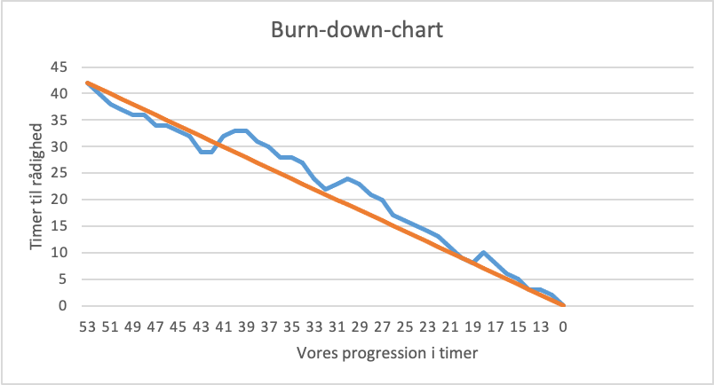

Burndown Chart
 |  | Vores+'Ark1'!$B$2:$ES$2
 | 148 | 1
 | 140
 | 138
 | 137
Burn-down-chart
 | Nuværende progress |  | Optimale progress
148 | 148 | 115 | 1
140 | 140 | 114 | 2
138 | 138 | 113 | 3
137 | 137 | 112 | 4
 |  | 111 | 5
 |  | 110 | 6
 |  | 109 | 7
 |  | 108 | 8
 |  | 107 | 9
 |  | 106 | 10
 |  | 105 | 11
 |  | 104 | 12
 |  | 103 | 13
 |  | 102 | 14
 |  | 101 | 15
 |  | 100 | 16
 |  | 99 | 17
 |  | 98 | 18
 |  | 97 | 19
 | Nuværende progress | 1
148 | 148 | 1
147 | 140
146 | 138
145 | 137
144
143
142
141
140
139
138
137
136
135
134
133
132
131
130
129
128
127
126
125
124
123
122
121
120
119
118
117
116
115
114
113
112
111
110
109
108
107
106
105
104
103
102
101
100
99
...

Burn-down-chart
148 | 148 | 148
147 | 140 | 147
146 | 138 | 146
145 | 137 | 145
144 |  | 144
143 |  | 143
142 |  | 142
141 |  | 141
140 |  | 140
139 |  | 139
138 |  | 138
137 |  | 137
136 |  | 136
135 |  | 135
134 |  | 134
133 |  | 133
132 |  | 132
131 |  | 131
130 |  | 130
129 |  | 129
128 |  | 128
127 |  | 127
126 |  | 126
125 |  | 125
124 |  | 124
123 |  | 123
122 |  | 122
121 |  | 121
120 |  | 120
119 |  | 119
118 |  | 118
117 |  | 117
116 |  | 116
115 |  | 115
114 |  | 114
113 |  | 113
112 |  | 112
111 |  | 111
110 |  | 110
109 |  | 109
108 |  | 108
107 |  | 107
106 |  | 106
105 |  | 105
104 |  | 104
103 |  | 103
102 |  | 102
101 |  | 101
100 |  | 100
99 |  | 99
...

